EVAL BASE 1
MMDS01.04.18.P02.F31
1
VERSIÓN
13/jul/2018
FECHA DE ENTRADA
EN VIGENCIA
SISTEMAS DE GESTIÓN Y CONTROL INTEGRADOS
(SISTEDA, SGC y MECI)
MODELO EVALUATIVO TÉCNICO
PROGRAMA DEPORVIDA

DESARROLLO SOCIAL
SERVICIO DE DEPORTE Y RECREACIÓN

FECHA: |  |  | ESCENARIO:
MONITOR:
DISCIPLINA: |  |  | NIVEL:
INDICADOR TÉCNICO
Comprende saber hacia donde correr cuando golpea la pelota ( se podria presentar como capacidad fisica al evaluar el tiempo que demora en recorrer desde home hasta la primera base
EVALUACIÓN: | VELOCIDAD DE REACCION

OBJETIVO: | VELOCIDAD DE REACCCION-DESPLAZAMIENTO A LA BASE |  |  | GRÁFICO

 |  |  |  | 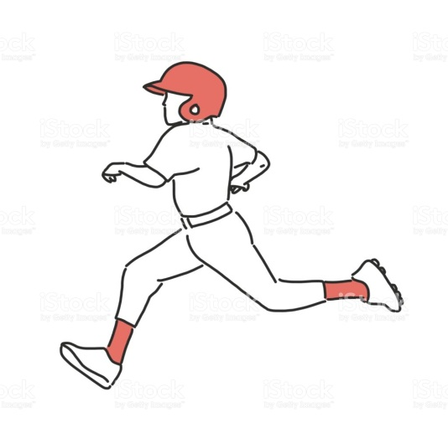
MATERIALES: | bases, cronometro

DESCRIPCIÓN DE LA PRUEBA: | El Niño(a) se ubicara en el home plate a la señal sonora, realizara el recorrido de bases donde tendra que aplicar la correcta tecnica para correr alrededor de las misma, el cronometro se detendra cuando alcance la primera base

RECOMENDACIONES: | El niño debera estar atento a la señal sonora,para no perder tiempo

CALIFICACIÓN: | 5 a 7 seg muy bien/8 a 10 seg bien/11a 13seg por mejorar

Vo.Bo. Realizó:
Vo.Bo. Revisó:
Vo.Bo. Aprobó:

Elaborado por: Aldover Alexander Colorado |  | Cargo: N/A |  | Fecha: 07/may/2017 | Firma:
Revisado por: Ruben Darío Muñoz Abadía |  | Cargo: Subsecretario de Fomento |  | Fecha: 10/may/2018 | Firma:
Aprobado por: Silvio Fernando López Ferro |  | Cargo: Secretario del Deporte y la Recreación |  | Fecha: 10/may/2018 | Firma:

EVAL BASE 2
MMDS01.04.18.P02.F31
1
VERSIÓN
13/jul/2018
FECHA DE ENTRADA
EN VIGENCIA
SISTEMAS DE GESTIÓN Y CONTROL INTEGRADOS
(SISTEDA, SGC y MECI)
MODELO EVALUATIVO TÉCNICO
PROGRAMA DEPORVIDA

DESARROLLO SOCIAL
SERVICIO DE DEPORTE Y RECREACIÓN

FECHA: |  |  | ESCENARIO:
MONITOR:
DISCIPLINA: |  |  | NIVEL:
INDICADOR TÉCNICO
Ejecuta el gesto tecnico del swing frente a la T de bateo
EVALUACIÓN: | SWING EN LA T

OBJETIVO: | COORDINACION OCULO MANUAL-SWING |  |  | GRÁFICO

 |  |  |  | 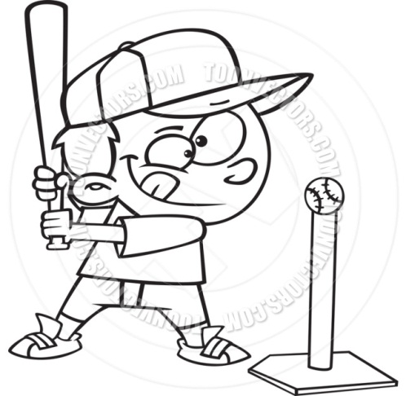
MATERIALES: | T de bateo, bolas, malla

DESCRIPCIÓN DE LA PRUEBA: | el Niño(a) se ubicara de manera autonoma en la T de bateo , donde ejecutara 10 swings hacia una malla ubicada a 2 metros de distanci

RECOMENDACIONES: | Si no se tiene bate team,se trabaja con lanzamiento a 5mts o una torre de fabricacion artesanal.

CALIFICACIÓN:

Vo.Bo. Realizó:
Vo.Bo. Revisó:
Vo.Bo. Aprobó:

Elaborado por: Aldover Alexander Colorado |  | Cargo: N/A |  | Fecha: 07/may/2017 | Firma:
Revisado por: Ruben Darío Muñoz Abadía |  | Cargo: Subsecretario de Fomento |  | Fecha: 10/may/2018 | Firma:
Aprobado por: Silvio Fernando López Ferro |  | Cargo: Secretario del Deporte y la Recreación |  | Fecha: 10/may/2018 | Firma:

EVAL BASE 3
MMDS01.04.18.P02.F31
1
VERSIÓN
13/jul/2018
FECHA DE ENTRADA
EN VIGENCIA
SISTEMAS DE GESTIÓN Y CONTROL INTEGRADOS
(SISTEDA, SGC y MECI)
MODELO EVALUATIVO TÉCNICO
PROGRAMA DEPORVIDA

DESARROLLO SOCIAL
SERVICIO DE DEPORTE Y RECREACIÓN

FECHA: |  |  | ESCENARIO:
MONITOR:
DISCIPLINA: |  |  | NIVEL:
INDICADOR TÉCNICO
Comprende como aplicar la correcta posicion corporal al golpear la bola
EVALUACIÓN: | FILDEO

OBJETIVO: | SWING Y LA POSTURA |  |  | GRÁFICO

 |  |  |  | 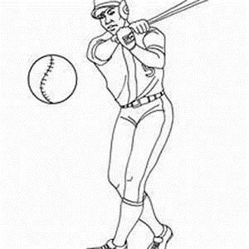
MATERIALES: | home plate, bates, bolas, malla

DESCRIPCIÓN DE LA PRUEBA: | ubicado ftente al home plate se le lanzaran 10 bolas bombeadas a baja velocidad, las cuales seran bateadas hacia una mmalla por medio del cual se evaluara la ejecucion y la postura final al terminar el swing

RECOMENDACIONES: | Las bolas deben ser lanzadas a baja velocidad.

CALIFICACIÓN: | MB= 8-10 aciertos, B= 5 a 7 aciertos, P/M= 1 a 4 aciertos

Vo.Bo. Realizó:
Vo.Bo. Revisó:
Vo.Bo. Aprobó:

Elaborado por: Aldover Alexander Colorado |  | Cargo: N/A |  | Fecha: 07/may/2017 | Firma:
Revisado por: Ruben Darío Muñoz Abadía |  | Cargo: Subsecretario de Fomento |  | Fecha: 10/may/2018 | Firma:
Aprobado por: Silvio Fernando López Ferro |  | Cargo: Secretario del Deporte y la Recreación |  | Fecha: 10/may/2018 | Firma:

EVAL IRRAD 1
MMDS01.04.18.P02.F31
1
VERSIÓN
13/jul/2018
FECHA DE ENTRADA
EN VIGENCIA
SISTEMAS DE GESTIÓN Y CONTROL INTEGRADOS
(SISTEDA, SGC y MECI)
MODELO EVALUATIVO TÉCNICO
PROGRAMA DEPORVIDA

DESARROLLO SOCIAL
SERVICIO DE DEPORTE Y RECREACIÓN

FECHA: |  |  | ESCENARIO:
MONITOR:
DISCIPLINA: |  |  | NIVEL:
INDICADOR TÉCNICO
Ejecuta el deslizamiento protegiendo su integridad
EVALUACIÓN: | DESLIZAMIENTO

OBJETIVO: | jecuta el deslizamiento protegiendo su integridad |  |  | GRÁFICO

 |  |  |  | 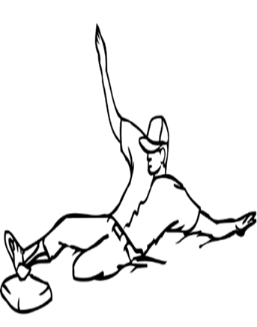
MATERIALES: | PITO,BASES

DESCRIPCIÓN DE LA PRUEBA: | el niño(a) se ubicara en el punto de partifa separado a una distancia de 10 metros se ubicara una base donde debera ejecutar 2 deslizamientos de pie

RECOMENDACIONES: | SE DEBE UTILIZAR COLCHONETAS O SUPERFICIE BLANDA PARA EJECUTAR EL GESTO.

CALIFICACIÓN: | MUY BIEN (M/B) -BIEN- (B) POR MEJORAR (P/M)

Vo.Bo. Realizó:
Vo.Bo. Revisó:
Vo.Bo. Aprobó:

Elaborado por: Aldover Alexander Colorado |  | Cargo: N/A |  | Fecha: 07/may/2017 | Firma:
Revisado por: Ruben Darío Muñoz Abadía |  | Cargo: Subsecretario de Fomento |  | Fecha: 10/may/2018 | Firma:
Aprobado por: Silvio Fernando López Ferro |  | Cargo: Secretario del Deporte y la Recreación |  | Fecha: 10/may/2018 | Firma:

EVAL IRRAD 2
MMDS01.04.18.P02.F31
1
VERSIÓN
13/jul/2018
FECHA DE ENTRADA
EN VIGENCIA
SISTEMAS DE GESTIÓN Y CONTROL INTEGRADOS
(SISTEDA, SGC y MECI)
MODELO EVALUATIVO TÉCNICO
PROGRAMA DEPORVIDA

DESARROLLO SOCIAL
SERVICIO DE DEPORTE Y RECREACIÓN

FECHA: |  |  | ESCENARIO:
MONITOR:
DISCIPLINA: |  |  | NIVEL:
INDICADOR TÉCNICO
Ejecuta el lanzamiento consistentemente dentro de la zona de strike
EVALUACIÓN: | LANZAMIENTO

OBJETIVO: | PRECISION DEL LANZAMIENTO |  |  | GRÁFICO

 |  |  |  | 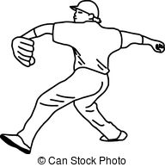
MATERIALES: | malla, cuadradiopintado o con cinta, bolas

DESCRIPCIÓN DE LA PRUEBA: | malla, cuadradiopintado o con cinta, bolas

RECOMENDACIONES: | el niño se ubicara en la tabla de lanzamiento, a una distancia de 9 metros se ubicara una malla con un cuadrado pintado de 60 cm x 60 cm donde el niño tendra 5 intentos para lanzar las bolas dentro del area demarcada

CALIFICACIÓN: | MB= 8-10 aciertos, B= 5 a 7 aciertos, P/M= 1 a 4 aciertos

Vo.Bo. Realizó:
Vo.Bo. Revisó:
Vo.Bo. Aprobó:

Elaborado por: Aldover Alexander Colorado |  | Cargo: N/A |  | Fecha: 07/may/2017 | Firma:
Revisado por: Ruben Darío Muñoz Abadía |  | Cargo: Subsecretario de Fomento |  | Fecha: 10/may/2018 | Firma:
Aprobado por: Silvio Fernando López Ferro |  | Cargo: Secretario del Deporte y la Recreación |  | Fecha: 10/may/2018 | Firma:

EVAL IRRAD 3
MMDS01.04.18.P02.F31
1
VERSIÓN
13/jul/2018
FECHA DE ENTRADA
EN VIGENCIA
SISTEMAS DE GESTIÓN Y CONTROL INTEGRADOS
(SISTEDA, SGC y MECI)
MODELO EVALUATIVO TÉCNICO
PROGRAMA DEPORVIDA

DESARROLLO SOCIAL
SERVICIO DE DEPORTE Y RECREACIÓN

FECHA: |  |  | ESCENARIO:
MONITOR:
DISCIPLINA: |  |  | NIVEL:
INDICADOR TÉCNICO
Ejecuta el toque de bola
EVALUACIÓN: | TOQUE DE BOLA

OBJETIVO: | PRECISION EN LA EJECUCION EN LA TECNICA DEL TOQUE DE LA BOLA |  |  | GRÁFICO

 |  |  |  | 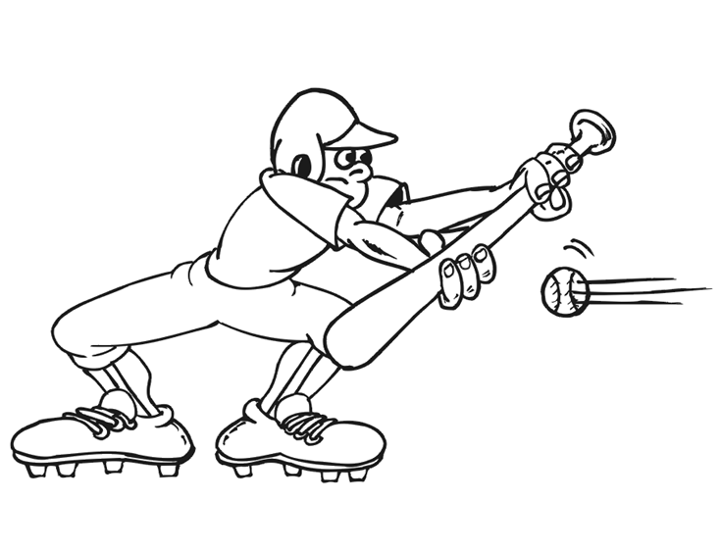
MATERIALES: | conos, bates, bolas

DESCRIPCIÓN DE LA PRUEBA: | el niño ubicado en el home plate, realizaran el toque de bola dentro de 2 areas delimitada por conos separados de una distancia entre si de 3 metros, en 5 intento el ni ño tratara de tocar la pelota dentro de el area delimitada

RECOMENDACIONES: | El toque sera valido cuando se ejecute hacia la zona demarcada por los evaluadores.

CALIFICACIÓN: | MB= 8-10 aciertos, B= 5 a 7 aciertos, P/M= 1 a 4 aciertos

Vo.Bo. Realizó:
Vo.Bo. Revisó:
Vo.Bo. Aprobó:

Elaborado por: Aldover Alexander Colorado |  | Cargo: N/A |  | Fecha: 07/may/2017 | Firma:
Revisado por: Ruben Darío Muñoz Abadía |  | Cargo: Subsecretario de Fomento |  | Fecha: 10/may/2018 | Firma:
Aprobado por: Silvio Fernando López Ferro |  | Cargo: Secretario del Deporte y la Recreación |  | Fecha: 10/may/2018 | Firma:

EVAL FUND 1
MMDS01.04.18.P02.F31
1
VERSIÓN
13/jul/2018
FECHA DE ENTRADA
EN VIGENCIA
SISTEMAS DE GESTIÓN Y CONTROL INTEGRADOS
(SISTEDA, SGC y MECI)
MODELO EVALUATIVO TÉCNICO
PROGRAMA DEPORVIDA

DESARROLLO SOCIAL
SERVICIO DE DEPORTE Y RECREACIÓN

FECHA: |  |  | ESCENARIO:
MONITOR:
DISCIPLINA: |  |  | NIVEL:
INDICADOR TÉCNICO
INDICADOR:Realiza la mecanica de recepcion de la bola
EVALUACIÓN: | RECEPCION DE LA BOLA

OBJETIVO: | PUNTOS DE RECEPCION DEL GUANTE Y COORDINACION OCULO MANUAL |  |  | GRÁFICO

 |  |  |  | 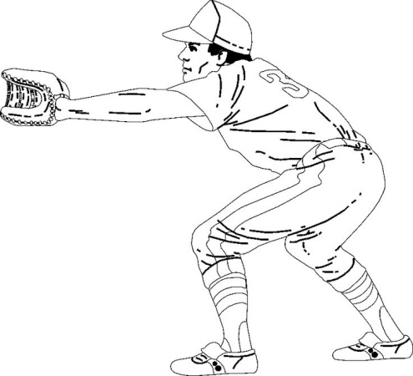
MATERIALES: | guante, bolas

DESCRIPCIÓN DE LA PRUEBA: | el niño ubicado a una distancia de 5 metros realizaa la recepcion de la bola en los 9 diferentes puntos de recepcion

RECOMENDACIONES: | EL LANZAMIENTO DEBE SER A BAJA VELOCIDAD

CALIFICACIÓN: | MB= 8-10 aciertos, B= 5 a 7 aciertos, P/M= 1 a 4 aciertos

Vo.Bo. Realizó:
Vo.Bo. Revisó:
Vo.Bo. Aprobó:

Elaborado por: Aldover Alexander Colorado |  | Cargo: N/A |  | Fecha: 07/may/2017 | Firma:
Revisado por: Ruben Darío Muñoz Abadía |  | Cargo: Subsecretario de Fomento |  | Fecha: 10/may/2018 | Firma:
Aprobado por: Silvio Fernando López Ferro |  | Cargo: Secretario del Deporte y la Recreación |  | Fecha: 10/may/2018 | Firma:

EVAL FUND 2
MMDS01.04.18.P02.F31
1
VERSIÓN
13/jul/2018
FECHA DE ENTRADA
EN VIGENCIA
SISTEMAS DE GESTIÓN Y CONTROL INTEGRADOS
(SISTEDA, SGC y MECI)
MODELO EVALUATIVO TÉCNICO
PROGRAMA DEPORVIDA
EVAL FUHD

DESARROLLO SOCIAL
SERVICIO DE DEPORTE Y RECREACIÓN

FECHA: |  |  | ESCENARIO:
MONITOR:
DISCIPLINA: |  |  | NIVEL:
INDICADOR TÉCNICO
Ejecuta el bloqueo de la bola
EVALUACIÓN: | BLOQUEO DEFENSIVO

OBJETIVO: | TECNICA DE LOS BLOQUEOS DEFENSIVOS |  |  | GRÁFICO

 |  |  |  | 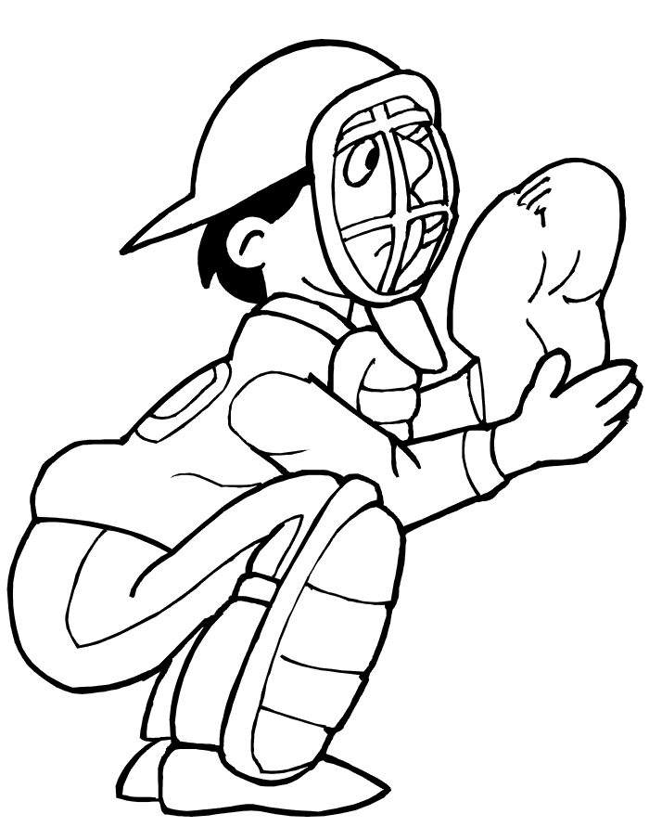
MATERIALES: | guante, bate y bolas

DESCRIPCIÓN DE LA PRUEBA: | el niño se ubicara en el punto de partida a una diistancia de 5 metros, se le bateara una bola de tenis a alta velocidad y el alumno intentara bloquear esta bola de manera tal que evite que esta pase

RECOMENDACIONES: | tener en cuenta la bola que se utiliza para la evaluacion.

CALIFICACIÓN: | MUY BIEN (M/B) -BIEN- (B) POR MEJORAR (P/M)

Vo.Bo. Realizó:
Vo.Bo. Revisó:
Vo.Bo. Aprobó:

Elaborado por: Aldover Alexander Colorado |  | Cargo: N/A |  | Fecha: 07/may/2017 | Firma:
Revisado por: Ruben Darío Muñoz Abadía |  | Cargo: Subsecretario de Fomento |  | Fecha: 10/may/2018 | Firma:
Aprobado por: Silvio Fernando López Ferro |  | Cargo: Secretario del Deporte y la Recreación |  | Fecha: 10/may/2018 | Firma:

EVAL FUND 3
MMDS01.04.18.P02.F31
1
VERSIÓN
13/jul/2018
FECHA DE ENTRADA
EN VIGENCIA
SISTEMAS DE GESTIÓN Y CONTROL INTEGRADOS
(SISTEDA, SGC y MECI)
MODELO EVALUATIVO TÉCNICO
PROGRAMA DEPORVIDA

DESARROLLO SOCIAL
SERVICIO DE DEPORTE Y RECREACIÓN

FECHA: |  |  | ESCENARIO:
MONITOR:
DISCIPLINA: |  |  | NIVEL:
INDICADOR TÉCNICO
Ejecuta el lanzamiento a las bases
EVALUACIÓN: | LANZAMIENTO A LAS BASES

OBJETIVO: | TECNICA DE RECEPCION Y PRECISION DEL LANZAMIENTO |  |  | GRÁFICO

 |  |  |  | 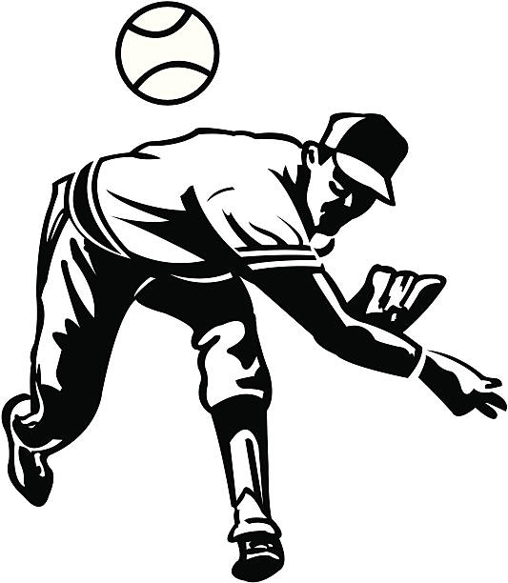
MATERIALES: | guante, base, bolas

DESCRIPCIÓN DE LA PRUEBA: | el niño estara ubicado a 15 metros de distancia de su objetivo, debera realizar la recepcion de un rodado a baja velocidad y el lanzamiento a una base donde sera recibida por un compañero

RECOMENDACIONES: | el niño estara ubicado a 15 metros de distancia de su objetivo, debera realizar la recepcion de un rodado a baja velocidad y el lanzamiento a una base donde sera recibida por un compañero

CALIFICACIÓN: | MB= 8-10 aciertos, B= 5 a 7 aciertos, P/M= 1 a 4 aciertos

Vo.Bo. Realizó:
Vo.Bo. Revisó:
Vo.Bo. Aprobó:

Elaborado por: Aldover Alexander Colorado |  | Cargo: N/A |  | Fecha: 07/may/2017 | Firma:
Revisado por: Ruben Darío Muñoz Abadía |  | Cargo: Subsecretario de Fomento |  | Fecha: 10/may/2018 | Firma:
Aprobado por: Silvio Fernando López Ferro |  | Cargo: Secretario del Deporte y la Recreación |  | Fecha: 10/may/2018 | Firma:

EVAL APROP 1
MMDS01.04.18.P02.F31
1
VERSIÓN
13/jul/2018
FECHA DE ENTRADA
EN VIGENCIA
SISTEMAS DE GESTIÓN Y CONTROL INTEGRADOS
(SISTEDA, SGC y MECI)
MODELO EVALUATIVO TÉCNICO
PROGRAMA DEPORVIDA

DESARROLLO SOCIAL
SERVICIO DE DEPORTE Y RECREACIÓN

FECHA: |  |  | ESCENARIO:
MONITOR:
DISCIPLINA: |  |  | NIVEL:
INDICADOR TÉCNICO
Ejecuta la recepcion de elevados
EVALUACIÓN: | RECEPCION DE ELEVADOS

OBJETIVO: | velocidad de reaccion y la ejecucion tecnica de recepcion de elevados |  |  | GRÁFICO

 |  |  |  | 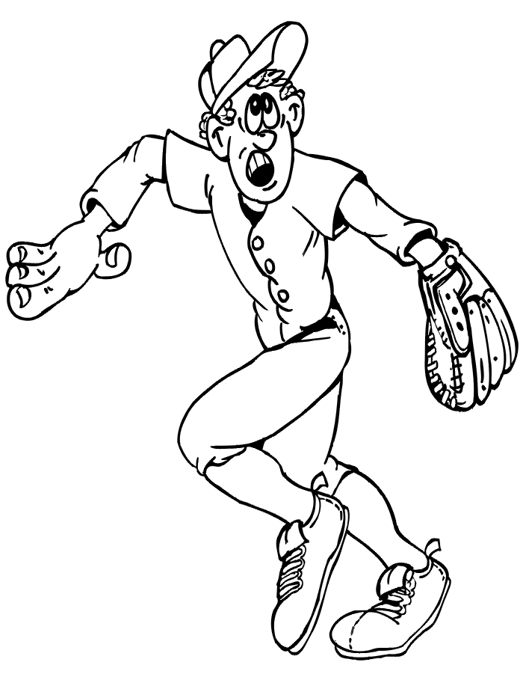
MATERIALES: | guantes, bolas

DESCRIPCIÓN DE LA PRUEBA: | El niño se ubicara en un punto establecido, el entrenador a cargo lanzara bolas elevadas con la mano de forma controlada detrás de la cabeza del niño el cual debera reaccionar, desplazarse y atrapar la bola en el aire

RECOMENDACIONES: | Las bolas deben ser lanzadas en situacion real de juego.

CALIFICACIÓN: | MB= 8-10 aciertos, B= 5 a 7 aciertos, P/M= 1 a 4 aciertos

Vo.Bo. Realizó:
Vo.Bo. Revisó:
Vo.Bo. Aprobó:

Elaborado por: Aldover Alexander Colorado |  | Cargo: N/A |  | Fecha: 07/may/2017 | Firma:
Revisado por: Ruben Darío Muñoz Abadía |  | Cargo: Subsecretario de Fomento |  | Fecha: 10/may/2018 | Firma:
Aprobado por: Silvio Fernando López Ferro |  | Cargo: Secretario del Deporte y la Recreación |  | Fecha: 10/may/2018 | Firma:

EVAL APROP 2
MMDS01.04.18.P02.F31
1
VERSIÓN
13/jul/2018
FECHA DE ENTRADA
EN VIGENCIA
SISTEMAS DE GESTIÓN Y CONTROL INTEGRADOS
(SISTEDA, SGC y MECI)
MODELO EVALUATIVO TÉCNICO
PROGRAMA DEPORVIDA

DESARROLLO SOCIAL
SERVICIO DE DEPORTE Y RECREACIÓN

FECHA: |  |  | ESCENARIO:
MONITOR:
DISCIPLINA: |  |  | NIVEL:
INDICADOR TÉCNICO
Realiza con los lanzamientos y combinaciones
EVALUACIÓN: | RECEPCION DE RODADOS

OBJETIVO: | guante, bolas y bates |  |  | GRÁFICO

 |  |  |  | 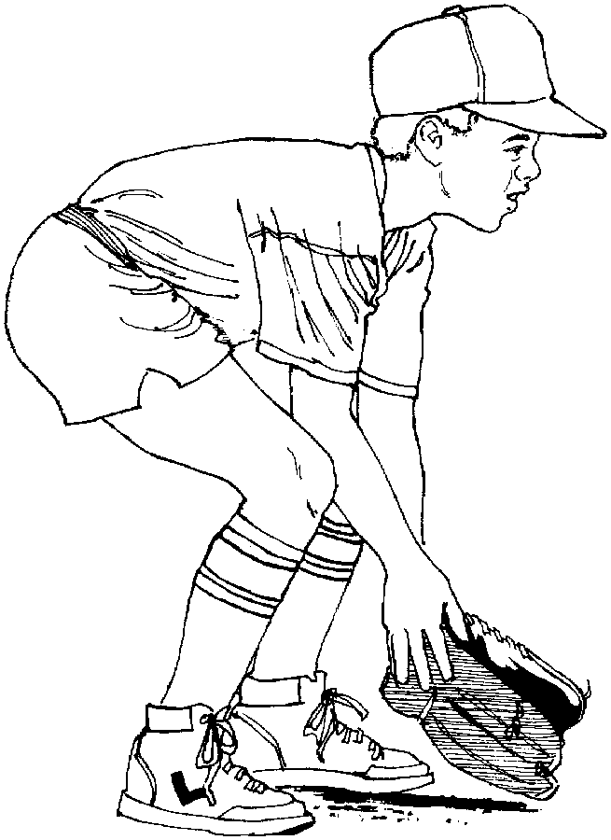
MATERIALES: | guante, bolas y bates

DESCRIPCIÓN DE LA PRUEBA: | El niño(a) recepcionara rodados en en 3 diferentes direccion, hacia la derecha, hacia la icquierda y hacia adelante donde debera desplazarse para alcanzarlos y realizar el lanzamiento a las base que estara ubicada a una distancia de 15 metros

RECOMENDACIONES: | Los rodados seran lanzados en diferentes direcciones.

CALIFICACIÓN: | MB= 4-5 aciertos, B= 2-3 aciertos, P/M= 1 acierto

Vo.Bo. Realizó:
Vo.Bo. Revisó:
Vo.Bo. Aprobó:

Elaborado por: Aldover Alexander Colorado |  | Cargo: N/A |  | Fecha: 07/may/2017 | Firma:
Revisado por: Ruben Darío Muñoz Abadía |  | Cargo: Subsecretario de Fomento |  | Fecha: 10/may/2018 | Firma:
Aprobado por: Silvio Fernando López Ferro |  | Cargo: Secretario del Deporte y la Recreación |  | Fecha: 10/may/2018 | Firma:

EVAL APROP 3
MMDS01.04.18.P02.F31
1
VERSIÓN
13/jul/2018
FECHA DE ENTRADA
EN VIGENCIA
SISTEMAS DE GESTIÓN Y CONTROL INTEGRADOS
(SISTEDA, SGC y MECI)
MODELO EVALUATIVO TÉCNICO
PROGRAMA DEPORVIDA

DESARROLLO SOCIAL
SERVICIO DE DEPORTE Y RECREACIÓN

FECHA: |  |  | ESCENARIO:
MONITOR:
DISCIPLINA: |  |  | NIVEL:
INDICADOR TÉCNICO
Ejecuta los elementos defensivos durante el juego
EVALUACIÓN: | ELEMENTOS DEFENSIVOS EN JUEGO

OBJETIVO: | EJECUCION TECNICA DE LOS ELEMENTOS DEFENSIVOS |  |  | GRÁFICO

 |  |  |  | 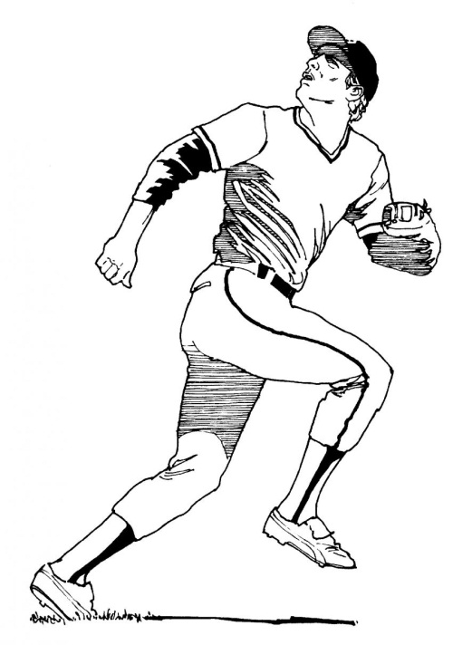
MATERIALES: | guantes, bolas, bases.

DESCRIPCIÓN DE LA PRUEBA: | el niño sera analizado durante un espacio de 3 ininings o entradas de un juego donde se evaluaran la ejecucion de los elementos defensivos tales como recepcion de rodados y elevados con sus respectivos lanzamientos a a las bases

RECOMENDACIONES: | OBSERVACION EN SITUACION REAL DE JUEGO.

CALIFICACIÓN:

Vo.Bo. Realizó:
Vo.Bo. Revisó:
Vo.Bo. Aprobó:

Elaborado por: Aldover Alexander Colorado |  | Cargo: N/A |  | Fecha: 07/may/2017 | Firma:
Revisado por: Ruben Darío Muñoz Abadía |  | Cargo: Subsecretario de Fomento |  | Fecha: 10/may/2018 | Firma:
Aprobado por: Silvio Fernando López Ferro |  | Cargo: Secretario del Deporte y la Recreación |  | Fecha: 10/may/2018 | Firma:

Hoja21
MMDS01.04.18.P02.F31
1
VERSIÓN
13/jul/2018
FECHA DE ENTRADA
EN VIGENCIA
SISTEMAS DE GESTIÓN Y CONTROL INTEGRADOS
(SISTEDA, SGC y MECI)
MODELO EVALUATIVO TÉCNICO
PROGRAMA DEPORVIDA

DESARROLLO SOCIAL
SERVICIO DE DEPORTE Y RECREACIÓN

FECHA: |  | ESCENARIO:
MONITOR:
DISCIPLINA: |  | NIVEL:
INDICADOR TÉCNICO

EVALUACIÓN:

OBJETIVO: |  |  | GRÁFICO

MATERIALES:

DESCRIPCIÓN DE LA PRUEBA:

RECOMENDACIONES:

CALIFICACIÓN:

Vo.Bo. Realizó:
Vo.Bo. Revisó:
Vo.Bo. Aprobó:

Elaborado por: Aldover Alexander Colorado | Cargo: N/A |  | Fecha: 07/may/2017 | Firma:
Revisado por: Ruben Darío Muñoz Abadía | Cargo: Subsecretario de Fomento |  | Fecha: 10/may/2018 | Firma:
Aprobado por: Silvio Fernando López Ferro | Cargo: Secretario del Deporte y la Recreación |  | Fecha: 10/may/2018 | Firma:

